Ermittlung Schneelast
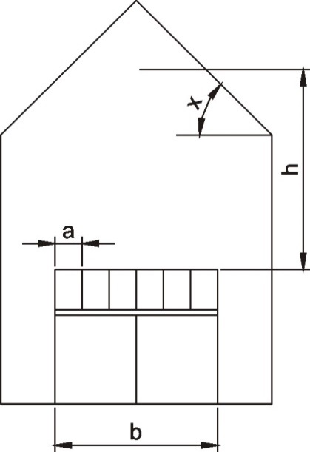
Ermittlung der standortbezogenen Wind- und Schneelast

Kunde:
BV:

Windlast

Windzone WZ | = | 1, Binnenland

Schneelast
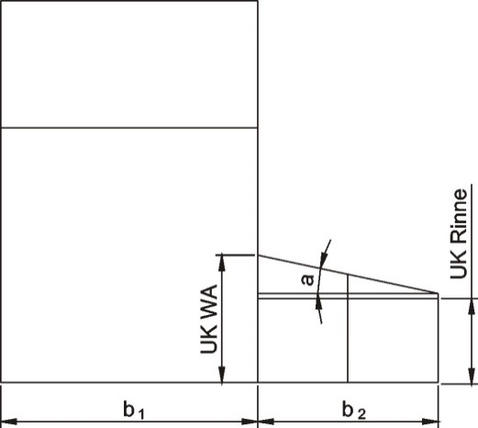
Schneelastzone | = | 3a
Höhe des Bauortes | = | 100 m
Norddeutsches Tiefland | = | nein
Dachneigung des Anbaus | = | 10.0°
Tiefe des Anbaus b2 | = | 3.50 m

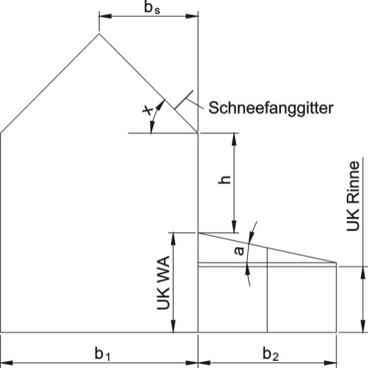
mittlerer Höhenversprung h | = | 0.30 m
Anbausituation | = | Dach an der Traufseite
Tiefe des vorh. Gebäudes (oft "Firstlänge") b1 | = | 9.00 m
Tiefe der Dachfläche des vorh. Gebäudes bS | = | 4.50 m
Dachneigung des vorh. Gebäudes x | = | 38.0°
Schneefanggitter auf vorh. Gebäude | = | nicht vorhanden

normale Schneelast sDa | = | 1.10 kN/qm
außergewöhnliche Schneelast sa | = | nur erforderlich für Norddeutsches Tiefland

gewählte normale Schneelast sDa | =

Bemessungstabelle isoliert
Kunde: |  | 0.00
BV: |  | 0.00

Bemessungstabelle: Pos. 1.1 Mittelträger isoliert
Dachlast gDa | = | ISO-VSG (6+8), 14mm Glasdicke
normale Schneelast sDa | = | 1.100 kN/qm
außergewöhnliche Schneelast sa | = | nur erforderlich für Norddeutsches Tiefland
Windzone WZ | = | 1, Binnenland
Dachneigung WG | = | 10.0°
Tiefe WG b2 | = | 3.50 m
Träger | = | 577339
Achsabstand | = | 0.73 m
zul. Durchbiegung | = | l/200 | Info
3.50 m | < | 4.07 m
 |  | Bedingung erfüllt!
Durchbiegung w | = | 11 mm

Bemssungstabelle: Pos. 1.2 Seitenträger isoliert
Seitenträger | = | 577337+70*30*3
3.50 m | < | 4.32 m
 |  | Bedingung erfüllt!
Durchbiegung w | = | 9 mm

Bemessungstabelle: Pos. 2.1 Rinne/Unterzug
max. Stützweite b | = | 5.10 m
Rinne | = | 579226
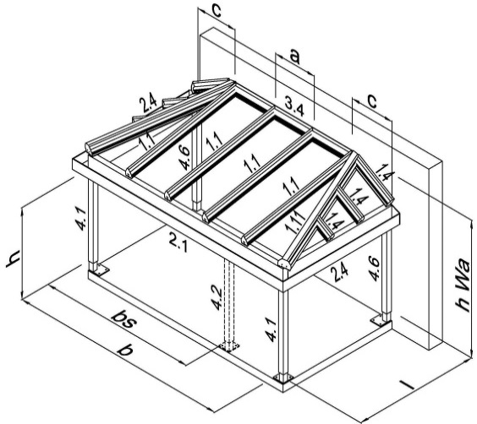
zul. Durchbiegung | = | l/300 | Info
5.10 m | > | 2.76 m
 |  | Bedingung nicht erfüllt!
Durchbiegung w | = | 107 mm
zul. Durchbiegung wzul. | = | 17 mm
2-Feldbalken b + b
Durchbiegung w | = | 45 mm

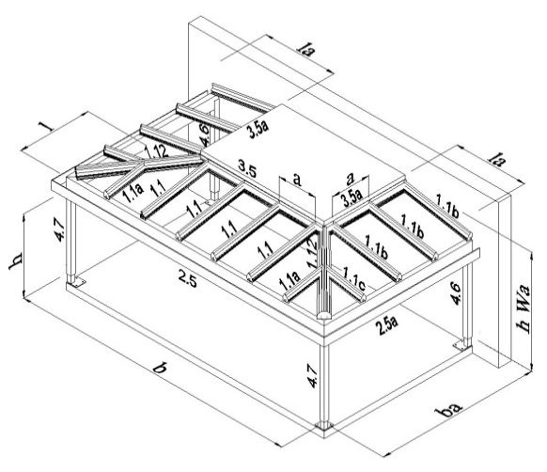
Bemessungstabelle: Pos. 1.11 Gratsparren (Typ 5)
Tiefe Abwalumung c | = | 0.80 m
zul. Durchbiegung | = | l/200
Gratsparren | = | 579504/5 + 100x20
3.50 m | < | 6.92 m
 |  | Bedingung erfüllt!

Bemessungstabelle: Pos. 1.12 Gratsparren (Typ 17)
max. Trägerlänge la |  | 3.10 m
max. Trägerlänge l |  | 3.10 m
Gratsparren | = | 579504/5 + 100x20
3.10 m | < | 3.85 m
 |  | Bedingung erfüllt!

Bemessungstabelle unisoliert
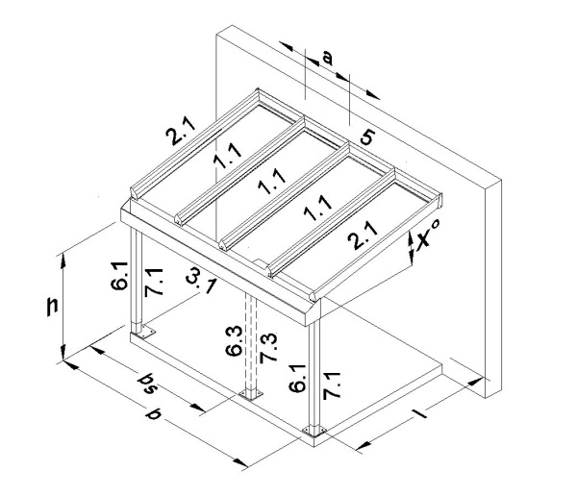
Kunde: |  | 0
BV: |  | 0

Bemessungstabelle: Pos. 1.1 Mittelträger unisoliert
Dachlast gDa | = | 10mm VSG
normale Schneelast sDa | = | 1.100 kN/qm
außergewöhnliche Schneelast sa | = | nur erforderlich für Norddeutsches Tiefland
Windzone WZ | = | 1, Binnenland
Dachneigung WG | = | 10.0°
Tiefe WG b2 | = | 3.50 m
Träger | = | 5415140
Achsabstand | = | 0.85 m
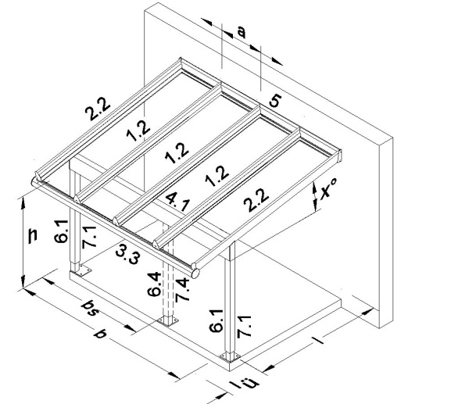
zul. Durchbiegung | = | l/200 | Info
3.50 m | > | 3.22 m
 |  | Bedingung nicht erfüllt!
Durchbiegung w | = | 23 mm

Bemssungstabelle: Pos. 2.1 Seitenträger unisoliert
Seitenträger | = | 5415151
3.50 m | > | 3.47 m
 |  | Bedingung nicht erfüllt!
Durchbiegung w | = | 18 mm

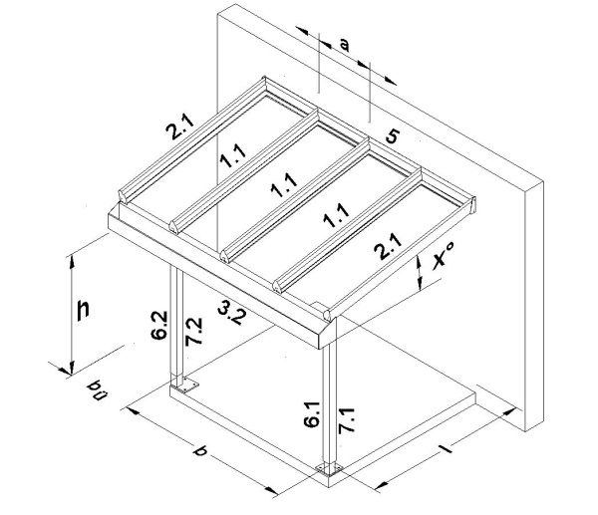
Bemessungstabelle: Pos. 3.1 Rinne unisoliert
gewählte Stützweite b | = | 4.00 m
Rinne | = | 541516
zul. Durchbiegung | = | l/250 | Info
4.00 m | < | 6.37 m
 |  | Bedingung erfüllt!
Durchbiegung w | = | 4 mm
zul. Durchbiegung wzul. | = | 16 mm
2-Feldbalken b + b
Durchbiegung w | = | 2 mm

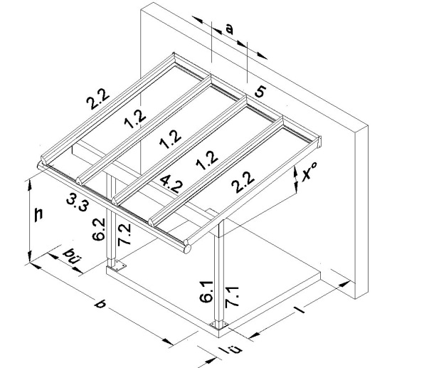
Bemessungstabelle: Pos. 4.1 Unterzug unisoliert
Trägerlänge bis Unterzung l | = | 5.00 m
Dachüberstand lü | = | 0.00 m
lm | = | 2.50 m
gewählte Stützweite b | = | 5.01 m
Unterzug | = | 577275+140*40*3
zul. Durchbiegung | = | l/250 | Info
5.01 m | > | 4.81 m
 |  | Bedingung nicht erfüllt!
Durchbiegung w | = | 23 mm
zul. Durchbiegung wzul. | = | 20 mm
1-Feldbalken b
Durchbiegung w | = | 23 mm

